A2603-003 Honda
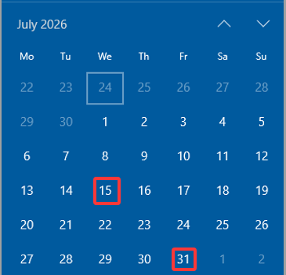
重庆星铝国际贸易有限公司 |  |  |  |  | 采购订单
VAT 91500109MADTT20C92 |  |  |  |  |  | PO-A2603-003
www.alustars.com |  |  |  |  |  | 日期： | 2026-03-11
 |  |  |  |  |  |  |  |  | 下单 | 交付 | 到货 | 付款
供应商： |  |  |  |  |  |  |  |  | Order Date | ETD | ETA | Scheduled PAYMENT |  | Actual PAYMENT
维君康（深圳）科技有限公司 |  |  |  |  |  |  |  |  | 2026-03-18 | 2026-04-25 | 2026-05-05 | 2026-07-04 | not pay day | 2026-07-15
 |  |  |  |  |  |  |  |  |  | 付款日为每月15日或最后1天，节假日及周末顺延到节后第一个工作日
序号 | 零件号 | 产品描述(英文） | 产品描述 | 数量 | 单位 | 单价 | 金额 |  |  | 2026-05-15 | 2026-05-25 | 2026-07-24 | not pay day | 2026-07-31
1 | 50655-MKTD000 | HOLDER, R STEP | 右脚踏托架 | 1,000 | 件 | 86.10 | 86,100.00
2 | 50755-MKTD000 | HOLDER, L STEP | 左脚踏托架 | 1,000 | 件 | 86.10 | 86,100.00
3 | 50665-MKTD000 | BRACKET, R STEP | 右脚踏支架 | 1,000 | 件 | 20.10 | 20,100.00 |  |  | 应付款 | 付款日期
4 | 50765-MKTD000 | BRACKET, L STEP | 左脚踏支架 | 1,000 | 件 | 20.10 | 20,100.00 | 1000套 | 30%预付款 | 123,060.00 | 2026-03-12 | 98,448.00 | 2026-04-25 | 24,612.00
5 | 50720-MKTD000 | ARM, R STEP | 右脚踏臂 | 1,000 | 件 | 98.90 | 98,900.00 | 500套（1） | 50%发货前 | 102,550.00 | 2026-04-25 | 102,550.00
6 | 50730-MKTD000 | ARM, L STEP | 左脚踏臂 | 1,000 | 件 | 98.90 | 98,900.00 | 500套（1） | 开票补税金 | 26,663.00 | 2026-04-25 | 26,663.00 | 4.30开票金额 | 231,763.00
 |  |  |  |  |  |  |  | 500套（1） | 20%到货后 | 41,020.00 | 2026-07-15 | 41,020.00
 |  |  |  |  |  | 小计 | 410,200.00 | 500套（2） | 50%发货前 | 102,550.00 | 2026-05-15 | 102,550.00
 |  |  |  |  |  | 13% 增值税 | 53,326.00 | 500套（2） | 开票补税金 | 26,663.00 | 2026-05-15 | 26,663.00
 |  |  |  |  |  | 合计 | ¥463,526.00 | 500套（2） | 20%到货后 | 41,020.00 | 2026-07-31 | 41,020.00 | 开票金额 | 231,763.00
备注：
以上价格不含税，开票时付税金。
支付方式：30%定金，50%发货前支付，20%客户收货并确认无误后60天支付。
交货期： 第一批500套，2026.4.25交付。第二批500套，2026.5.15交付。
供应商需严格执行买卖双方已签署的通用《金属加工件采购协议（精简执行版）》及《金属加工件质量协议（精简执行版）》之规定。

